PDA手順
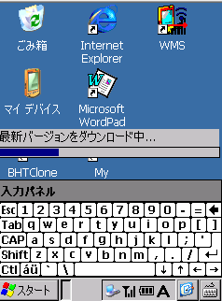
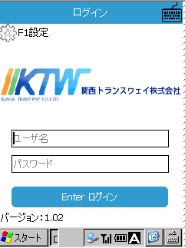
 | 导航
1.安装移动中心连接手持
2.拷贝并安装Cab
3.运行程序

1.win7安装移动中心，xp安装ActiveSync
ActiveSync | http://www.microsoft.com/ja-JP/download/details.aspx?id=15
Win7(32bit) | http://www.microsoft.com/ja-JP/download/details.aspx?id=14
Win7(64bit) | http://www.microsoft.com/ja-JP/download/details.aspx?id=3182

2 将cab包拷贝到手持设备中
Win7:
用USB连接设备
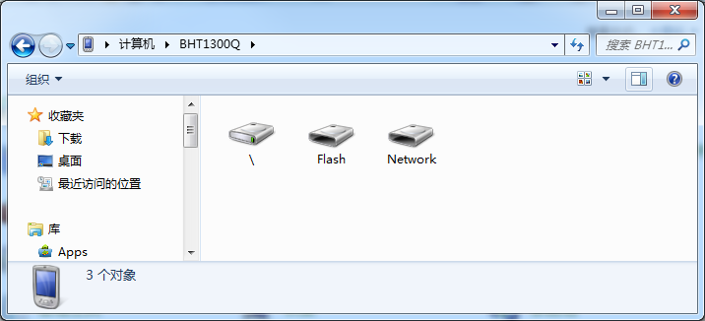

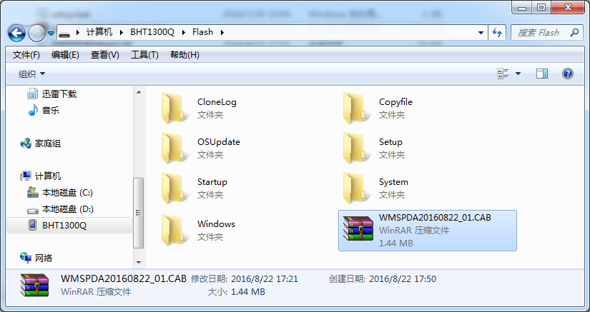

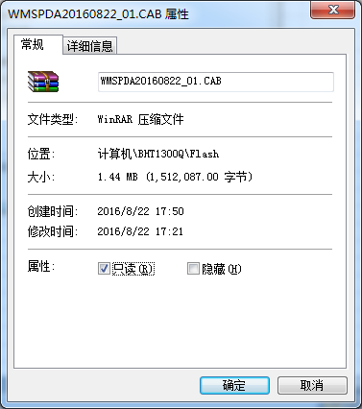

安装
WMSPDA20160822_01.CAB

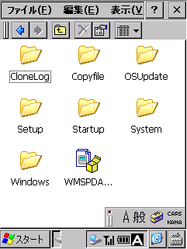

双击WMSPDA20160822_01.CAB

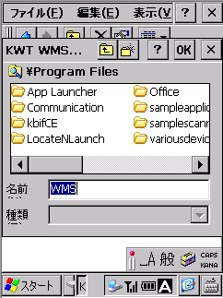

选择Flash目录安装，重启后不会丢失
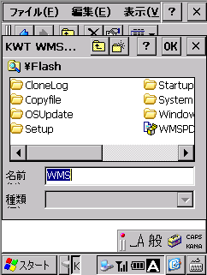
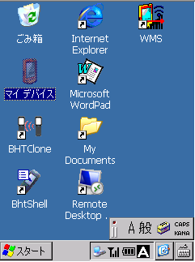

3.运行程序
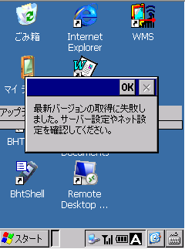
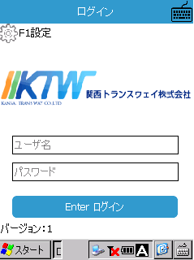
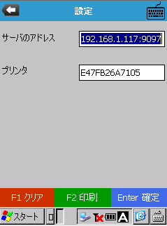

正しいアドレスを設定して、もう一度実行します。

升级包制作
1.编译工程WMSPDA（Release）
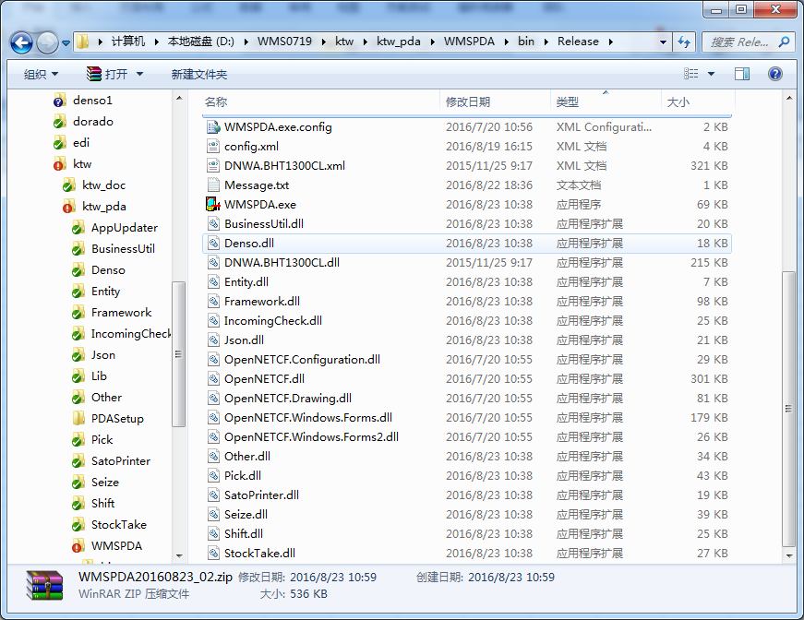

将以下文件压入zip包
取名参照WMSPDA20160823_01.zip
2.修改wmspdaversion.xml

程序中的版本号
升级程序是需要将wmspdaversion.xml的版本号调大，url改为PDA可访问的地址
wmspdaversion.xml需要放特定位置，为value设定值下的位置

PDAWifi设置
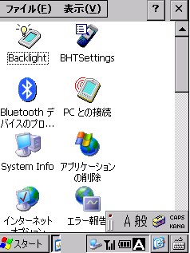

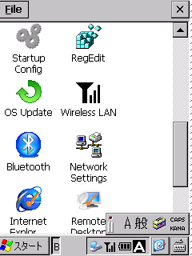

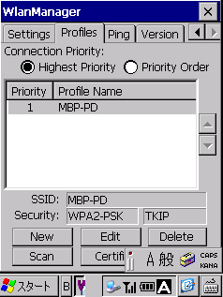

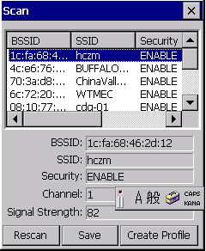

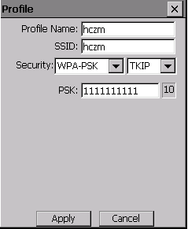

パスワード

打印机设置
